Sheet1
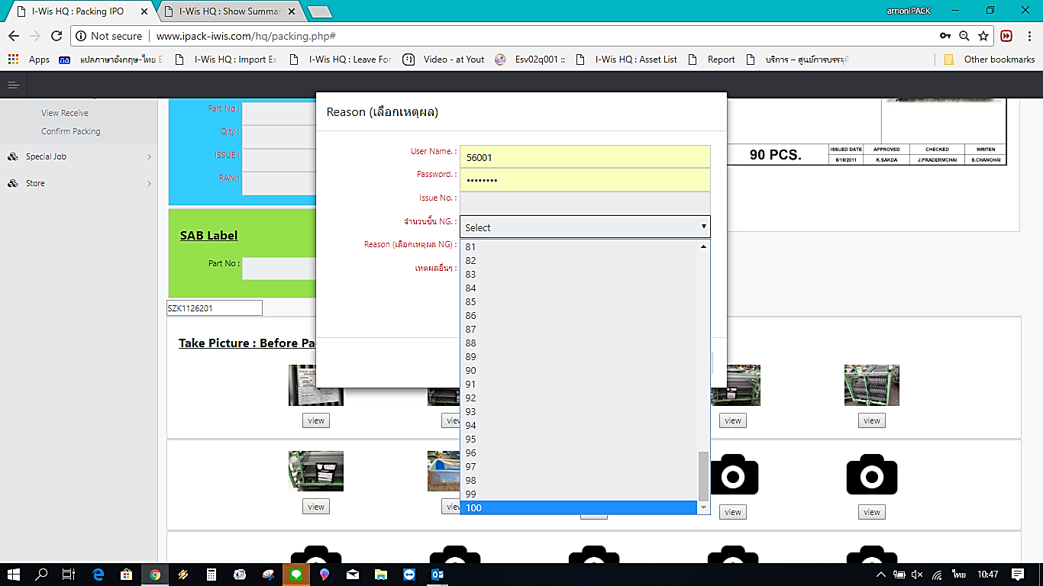

จำนวน NG ขอเป็น 500

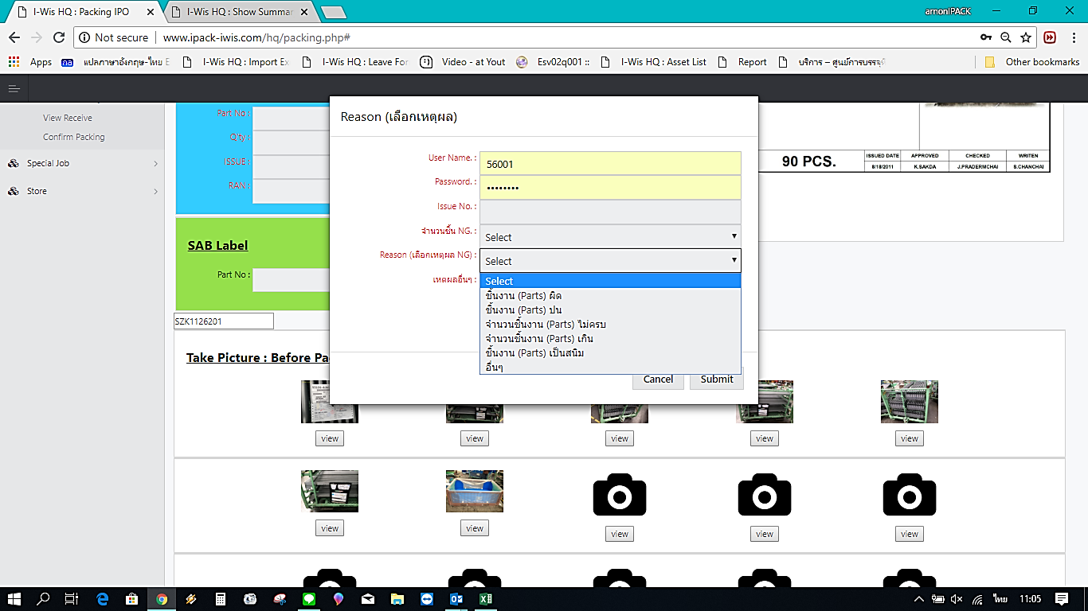

ขอเปลี่ยนใหม่เป็น ตามนี้
ชิ้นงานผิด (ทุกตัว)
ชิ้นงานผิด (ปน)
ประกอบชิ้นส่วนมาไม่ครบ
ชำรุดแตกร้าว
บิดงอ, บิ่น, บุบ
ชิ้นงานเกิดสนิม
ชิ้นงานสกปก, เปื้อนฝุ่น
จำนวนชิ้นงานไม่ครบ
จำนวนชิ้นงานเกิน
อื่นๆ

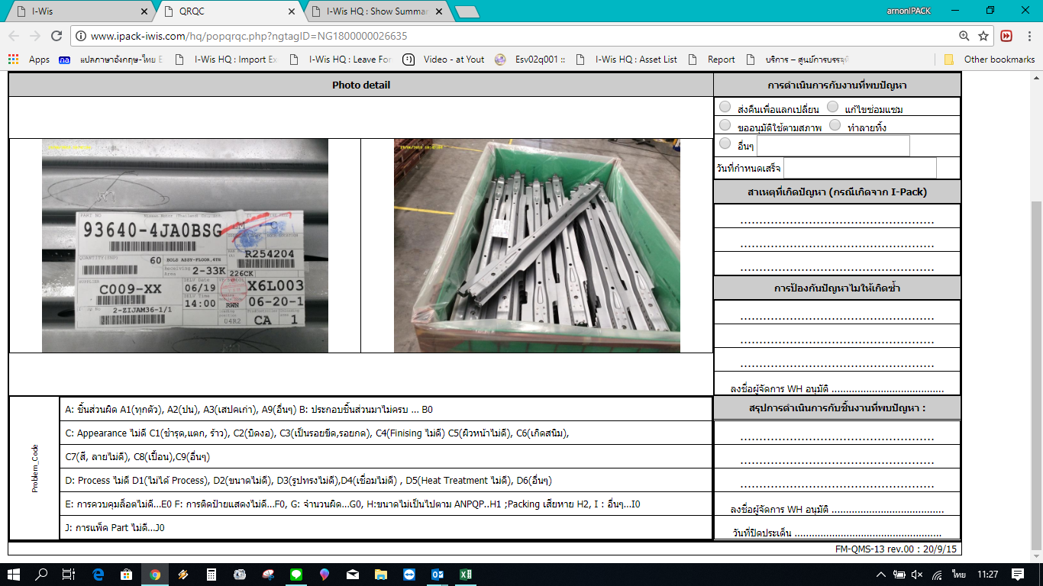

จุด problem Code ขอเปลี่ยนใหม่เป็น ตามนี้
A1 = ชิ้นงานผิด (ทุกตัว)
A2 = ชิ้นงานผิด (ปน)
B1 = ประกอบชิ้นส่วนมาไม่ครบ
C1 = ชำรุดแตกร้าว
C2 = บิดงอ, บิ่น, บุบ
C3 = ชิ้นงานเกิดสนิม
C4 = ชิ้นงานสกปก, เปื้อนฝุ่น
D1 = จำนวนชิ้นงานไม่ครบ
D2 = จำนวนชิ้นงานเกิน
E1 = อื่นๆ

